Зміст
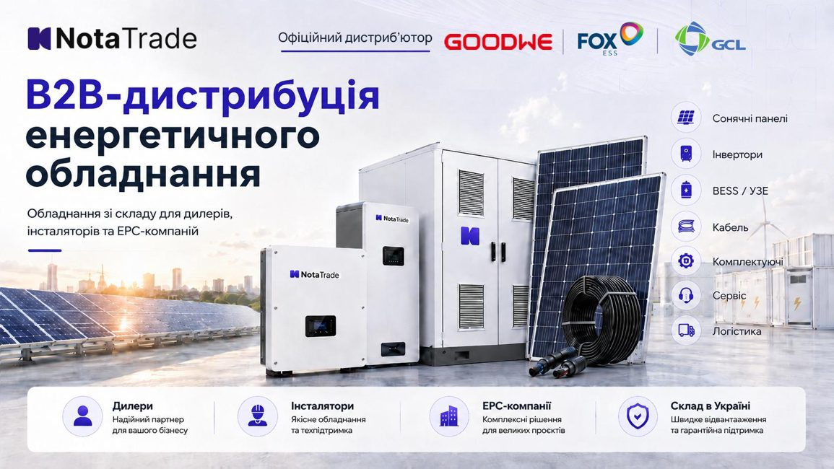
 | ПРАЙС / РЕКОМЕНДОВАНІ РОЗДРІБНІ ЦІНИ
01 | Сонячні панелі
02 | Інвертори та ESS від FOX
03 | Інвертори GOODWE
04 | Комплектуючі

РРЦ | Єдина ціна у прайсі — рекомендована роздрібна.
Дата | Джерело: прайс Nota Trade від 19.10.2026. Наявність і ціну уточнюйте перед замовленням.
GoodWe | РРЦ не вказана у джерелі. Ціна за запитом.
Валюта | Числові РРЦ наведено в доларах США.
Примітка | Одиницю продажу комплектуючих уточнюйте перед замовленням.

